Tabelle1
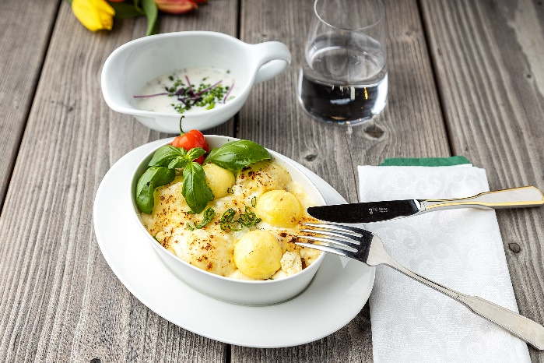
Ofen-Feta mit Knödelinos®
Rezeptur / Vor- u. Nachkalkulation

Anzahl Portionen | 10 |  | Graue Felder können bearbeitet werden!

Artikel | Menge pro Port. in kg/l | Menge pro Anzahl Port. | Preis je kg/l/Stk. | Betrag gesamt | Verbrauch tatsächlich | Betrag tatsächlich
Burgis Knödelinos® | 0.100 | 1.000 |  | - € |  | - €
Schalotten | 0.005 | 0.050 |  | - € |  | - €
Knoblauch | 0.002 | 0.020 |  | - € |  | - €
Tomatenmark | 0.025 | 0.250 |  | - € |  | - €
Sahne | 0.025 | 0.250 |  | - € |  | - € | ZUBEREITUNG
Gemüsebrühe | 0.050 | 0.500 |  | - € |  | - €
Kirschtomaten | 0.100 | 1.000 |  | - € |  | - € | Die Schalotten und den Knoblauch fein würfeln und in etwas Olivenöl andünsten. Tomatenmark dazu geben und anrösten. Mit Sahne und Gemüsebrühe aufgießen und mit Salz, Pfeffer und Kräutern abschmecken. Die Knödelinos® etwas ankochen und mit den Kirschtomaten in eine Form geben. Die Tomatensoße darüber geben und alles mit dem Fetakäse bestreuen. Im Ofen bei 220°C Umluft überbacken und mit frischem Basilikum servieren.
Feta | 0.080 | 0.800 |  | - € |  | - €
Kräuter nach Wahl | 0.002 | 0.020 |  | - € |  | - €
 |  | 0.000 |  | - € |  | - €
 |  | 0.000 |  | - € |  | - €
 |  | 0.000 |  | - € |  | - €
 |  | 0.000 |  | - € |  | - €
 |  | 0.000 |  | - € |  | - €
 |  | 0.000 |  | - € |  | - €
 |  | 0.000 |  | - € |  | - €
 |  | 0.000 |  | - € |  | - €
Gewürze | 0.002 | 0.020 |  | - € |  | - €
Salz, Pfeffer, Muskat | 0.000 | 0.000 |  | - € |  | - €
Öl, Butter, Divers | 0.010 | 0.100 |  | - € |  | - €
Betrag gesamt |  |  |  | - €
Betrag tatsächlich gesamt |  |  |  |  |  | - €
WE. Pro Pers. Kalkuliert |  |  |  | - €
plus Sicherheit in % | 6 |  |  | - €
WE.pro Pers. Gesamt |  |  |  | - €
WE.pro Pers. Tatsächlich |  |  |  |  |  | - €
plus Aufschlag in % | 320 | - € |  | - € | WE. In % | #DIV/0!
plus MwSt. in % | 19 | - € |  | - €
Verkaufspreis

